P44
Ⅱ 調査結果の概要

1 |  | 平成30年度の生涯学習関連費の概要
 |  | 平成30年度における東京都の生涯学習関連費の総額は206億6,042万6千円であり、前年度に比
 |  | べ、50億5,361万1千円の増となった。
 |  | 財源別・使途別・施設等別の内訳は表１のとおりである。図１は、施設等別の構成比である。

表１ 生 涯 学 習 関 連 費 総 額
 |  |  |  |  |  |  |  | (単位:千円)
 |  |  | 30 年 度 |  | 29 年 度 |  | 対 前 年 度 増 減
 |  |  | 金 額 | 構成比 | 金 額 | 構成比 | 増(△)減額 | 増(△)減率
生涯学習関連費総額 |  |  | 20,660,426 | 100.0 % | 15,606,815 | 100.0 % | 5,053,611 | 32.4 %
財源別 | 国庫補助金 |  | － | － | － | － | － | －
 | 都支出金 |  | 20,660,426 | 100.0 % | 15,606,815 | 100.0 % | 5,053,611 | 32.4 %
 | 地方債 |  | － | － | － | － | － | －
 | 公費組入れ寄付金 |  | － | － | － | － | － | －
使途別 | 消費的支出 |  | 16,768,139 | 81.2 % | 10,602,813 | 67.9 % | 6,165,326 | 58.1 %
 |  | うち人件費 | 2,589,930 | 12.5 % | 2,439,815 | 15.6 % | 150,115 | 6.2 %
 | 資本的支出 |  | 3,424,279 | 16.6 % | 4,742,633 | 30.4 % | △ 1,318,354 | △ 27.8 %
 |  | うち土地・建築費 | 2,720,500 | 13.2 % | 3,335,441 | 21.4 % | △ 614,941 | △ 18.4 %
 | 債務償還費 |  | 468,008 | 2.3 % | 261,369 | 1.7 % | 206,639 | 79.1 %
施設等別 | 体育施設費 |  | 5,349,570 | 25.9 % | 6,440,744 | 41.3 % | △ 1,091,174 | △ 16.9 %
 | 青少年施設費 |  | － | － | － | － | － | －
 | 女性関連施設費 |  | 968,786 | 4.7 % | 950,928 | 6.1 % | 17,858 | 1.9 %
 | 文化会館費 |  | 1,611,023 | 7.8 % | 1,572,401 | 10.1 % | 38,622 | 2.5 %
 | その他の生涯学習関連施設費 |  | 12,731,047 | 61.6 % | 6,642,742 | 42.6 % | 6,088,305 | 91.7 %
 | 文化財保護費 |  | － | － | － | － | － | －

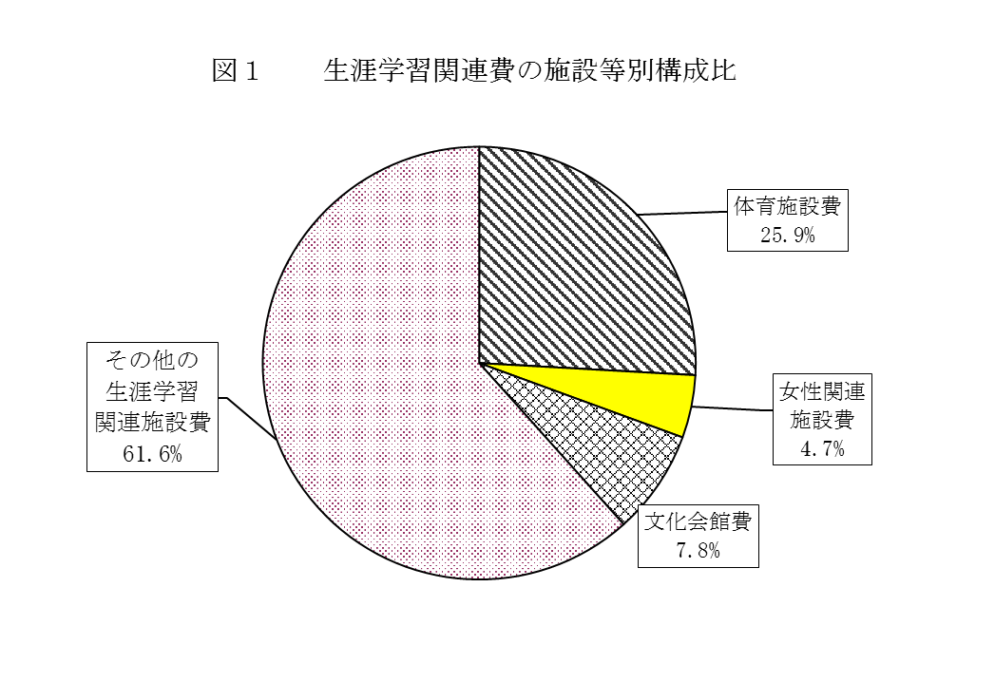
 | 1 | 1
 | 金額 | 構成比 | 金額 | 構成比
体育施設費 | 3200979 | 12 | 3200979 | 12
青少年施設費 | 0 | 0 | 0 | 0
女性関連 施設費 | 1007396 | 3.8 | 1007396 | 3.8

 | 金額 | 構成比 | 金額 | 構成比
体育施設費 | 3200979 | 12 | 3200979 | 12
青少年施設費 | 0 | 0 | 0 | 0
女性関連 施設費 | 1007396 | 3.8 | 1007396 | 3.8

